결과보고서
■ 23년 8월 온라인스터디 결과보고서

주제 | 서울 17반_ 알고리즘 정복하기
스터디장 | 이승헌 |  | 지역/반 | 서울/17반
기간 | 2023.08.01 ~ 2023.08.31 (8月)
참석명단 | 서울 17반 이하은 서울 17반 이현진 서울 17반 임예준 서울 17반 정유경 서울 17반 차재환 서울 17반 최준호 서울 17반 허준혁 서울 17반 황주영 서울 17반 황진하
진행방식 | ■ 온라인 ■ 오프라인
스터디 목표 | 1. 매 주 꾸준히 알고리즘 문제풀기 2. 페어와 코드 리뷰를 통해 함께 성장하기 3. 매 주 변경되는 페어로 최대한 많은 코드를 보고 내 코드 향상시키기
활동내용 - 백준 그룹 | 백준 그룹 | https://www.acmicpc.net/group/practice/18461
 | 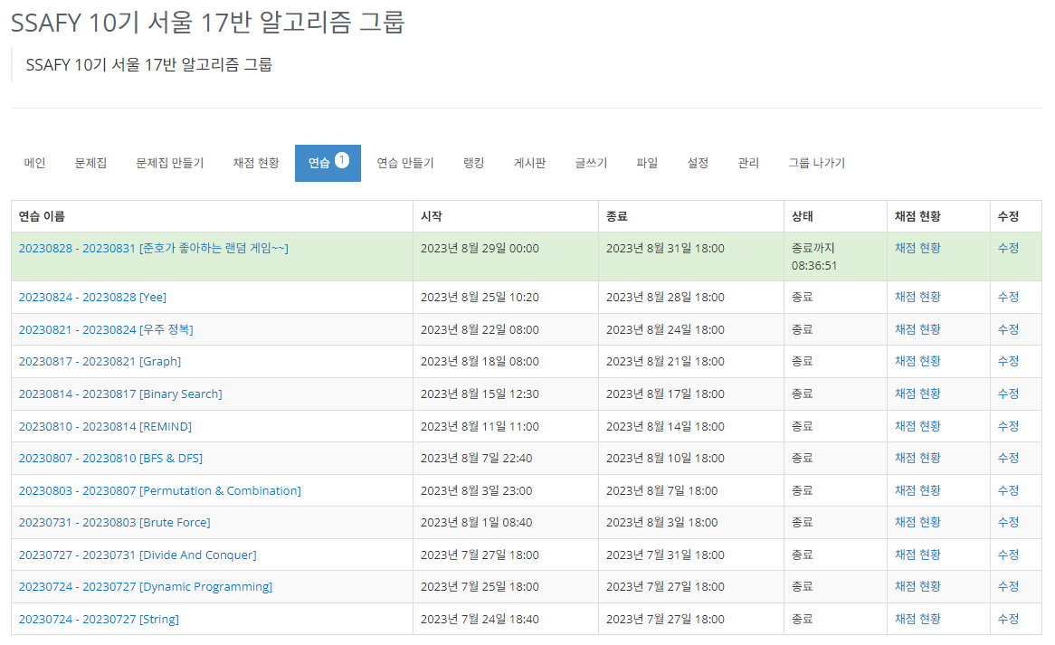 |  |  | * 해당 링크는 가입자만 열람 가능.
 |  |  |  | 주차별 수업에 따라, 문제를 선정 카테고리 별로 문제풀이를 진행 이 후, Remind를 위해, 여러가지 문제를 섞어서 진행 중
 | 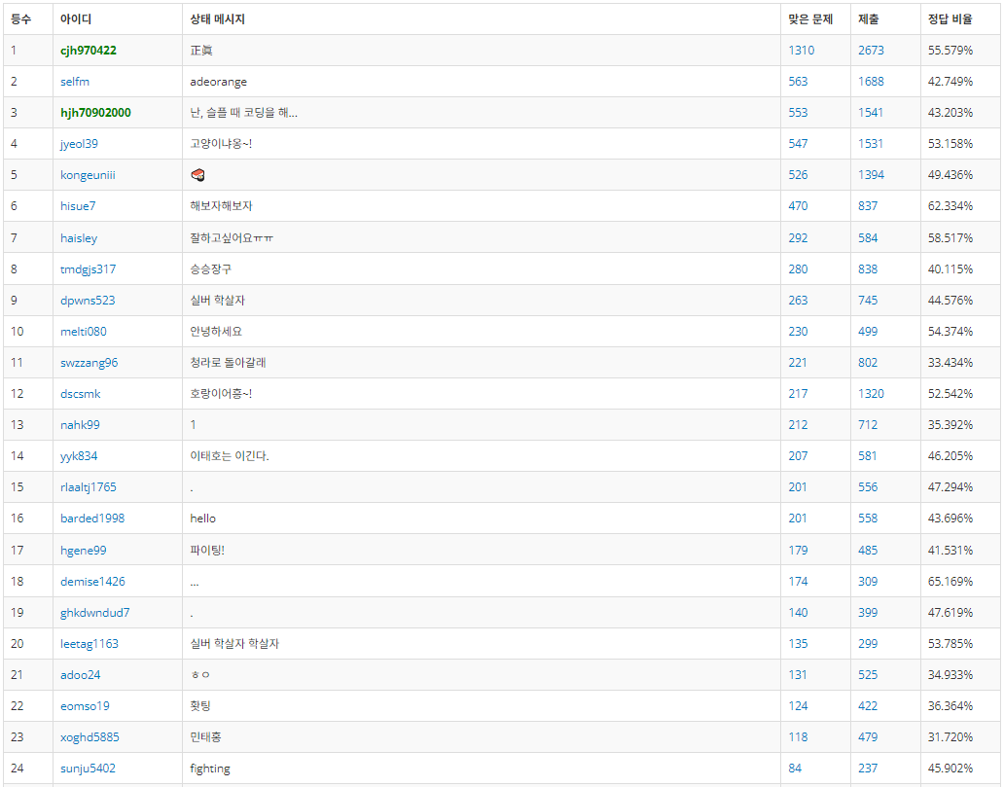 |  |  | 스터디 인원 : 20 17반 전체 인원 : 23 백준 그룹 인원 : 24 ( 17반 전체 + 강사님 )
 |  |  |  | 스터디에 17반 인원 대부분이 참여하다보니 스터디에 참여하지 않는 인원도 문제와 코드를 보기 편하도록 백준 그룹에 가입
활동내용 - 진행 일정 | 7/24 (월) | 7490 0만들기 17103 골드바흐 파티션 1543 문서 검색 | 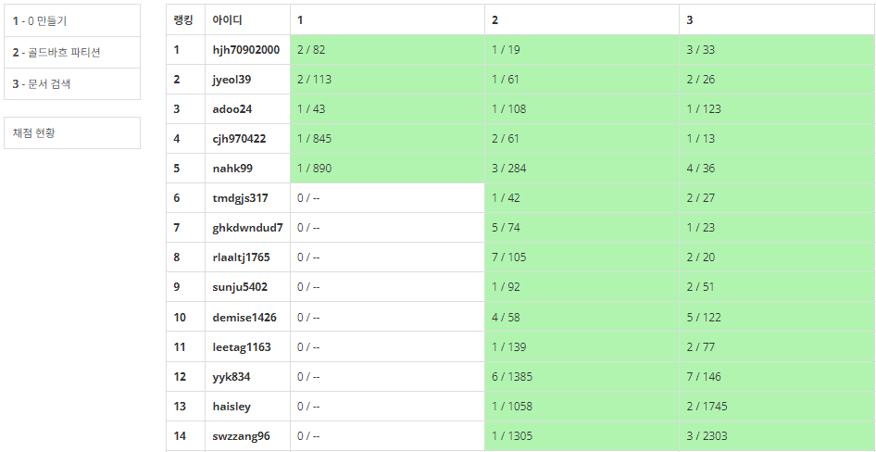
 |  |  | 스터디 첫 날, 공지 미흡으로 노트북을 안 가져온 인원을 제외하고 모여서 문제 풀이 진행
 | 7/27 (목) | 14606 피자 (Small) 17484 진우의 달 여행 (Small) 10422 괄호 | 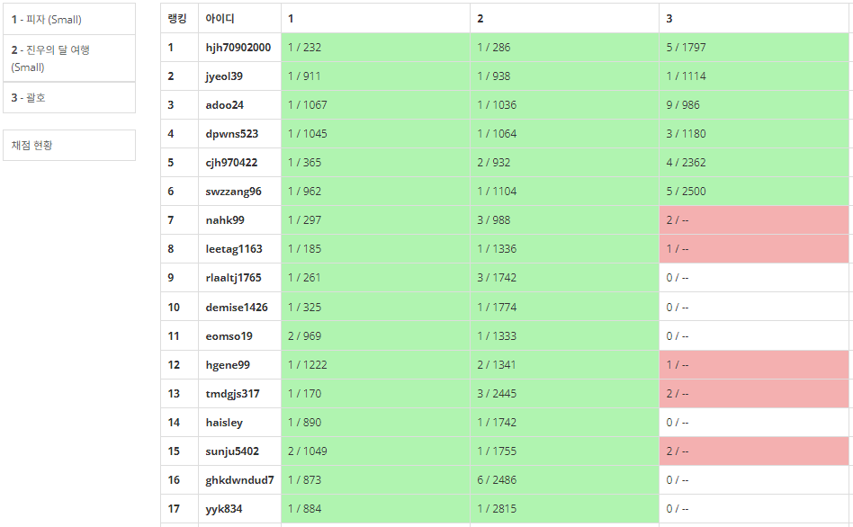
 |  |  | 지정된 날까지, 정해진 문제 풀어오기. 난이도 별 못 푼 문제와 틀린 문제는, 모여서 해결 (백준 그룹 기능상, 지정시간 이후에 풀이한 문제는 초록색 처리가 되지 않음)
 | 7/31 (월) | 4779 칸토어 집합 1992 쿼드트리 2447 별 찍기 - 10 | 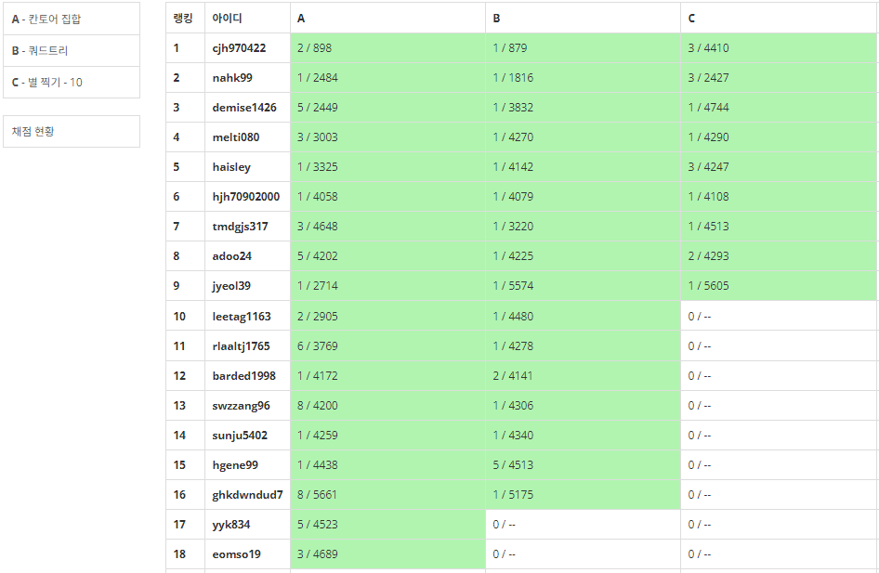

 | 8/03 (목) | 2508 사탕 박사 고창영 2503 숫자 야구 1436 영화감독 숌 11729 하노이 탑 이동 순서 14500 테트로미노 14502 연구소 | 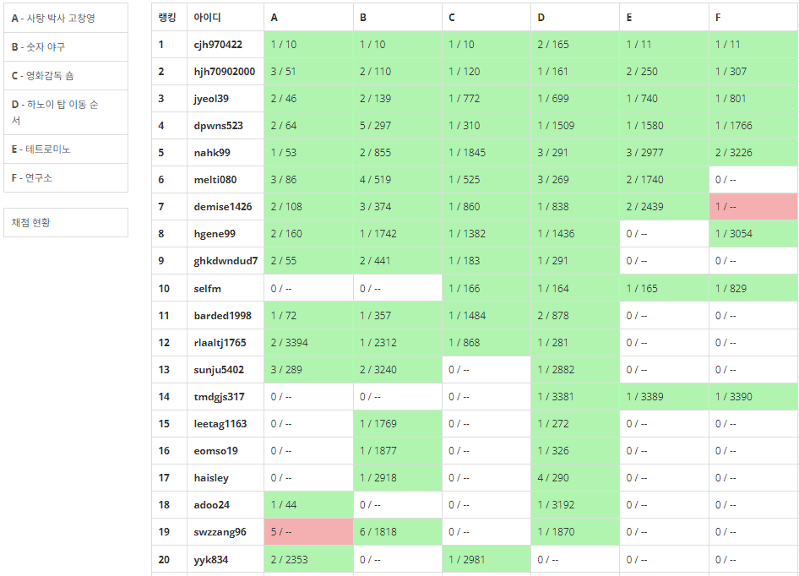
 |  |  | 개인 별 적정 난이도를 맞추기 위해, 난이도별로 문제 수를 늘리고, 필수 문제를 지정하여 코드리뷰에 차질이 없도록 진행 ( - Silver : A, B, C / - Gold : D, E, F / 필수 : Silver)
 | 8/07 (월) | 10972 다음 순열 10973 이전 순열 10974 모든 순열 2004 조합 0의 개수 1325 효율적인 해킹 1697 숨바꼭질 25823 조합의 합의 합 24230 트리 색칠하기 | 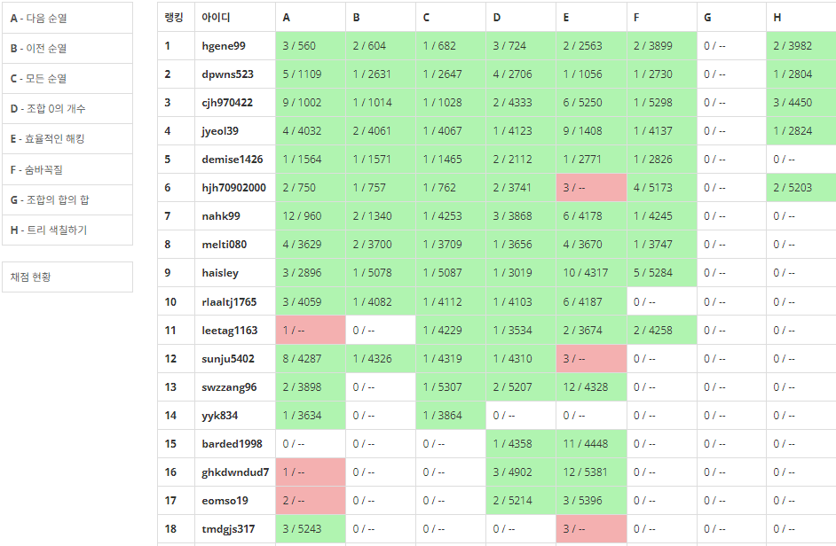

 | 8/10 (목) | 2210 숫자판 점프 5014 스타트링크 14716 현수막 5427 불 6593 상범 빌딩 1167 트리의 지름 | 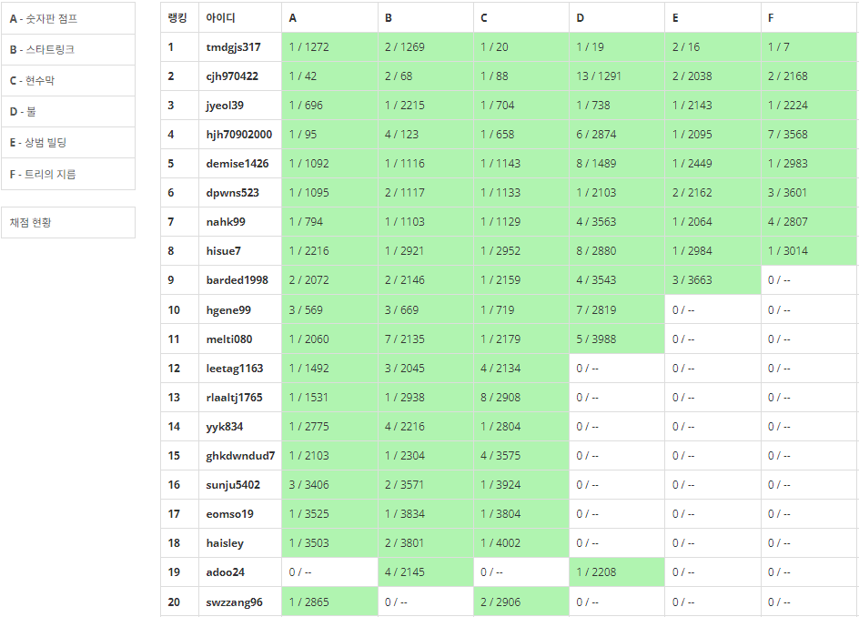

 | 8/14 (월) | 18353 병사 배치하기 17086 아기 상어 2 2624 동전 바꿔주기 1891 사분면 16947 서울 지하철 2호선 1162 도로포장 | 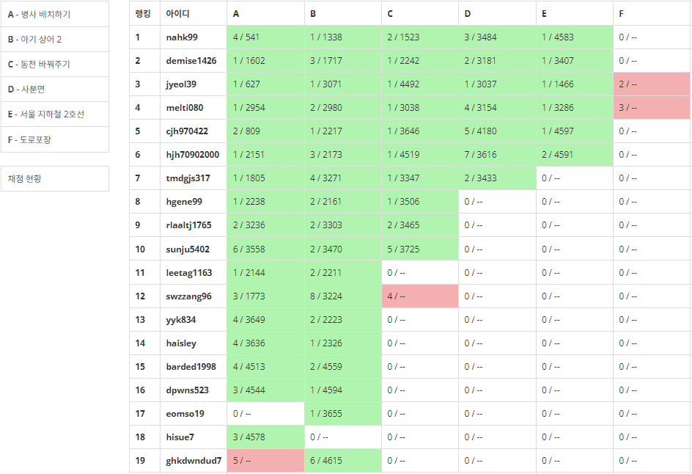
 |  |  | 스터디 일정이 진행됨에 따라 문제 난이도 증가 이에 따라 필수 문제를 풀지 못하는 인원이 생겼지만, 코드리뷰의 양질이 증가됨
 | 8/17 (목) | 7795 먹을 것인가 먹힐 것인가 16401 과자 나눠주기 11058 크리보드 13397 구간 나누기 2 1365 꼬인 전깃줄 | 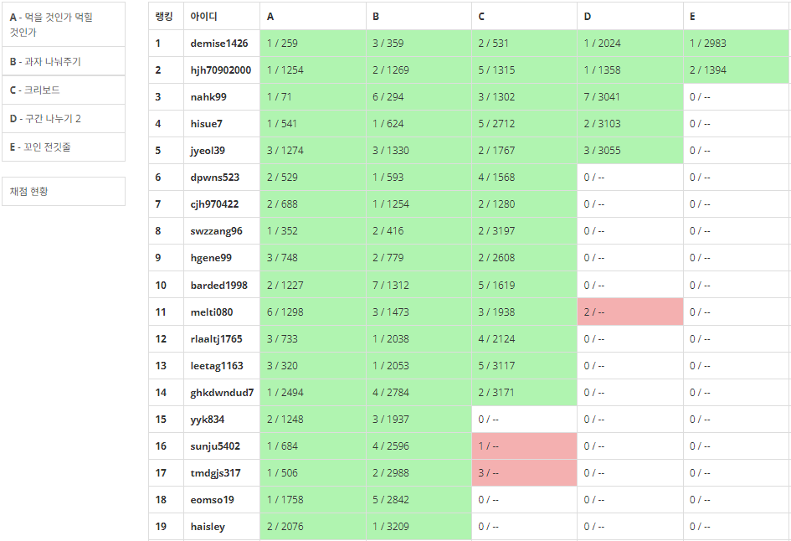

 | 8/21 (월) | 5567 결혼식 3184 양 14284 간선 이어가기 2 13424 비밀 모임 15971 두 로봇 17616 등수 찾기 | 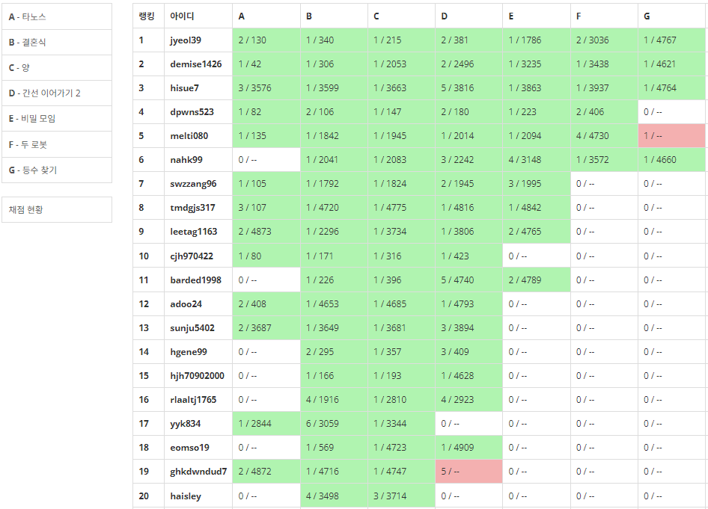

 | 8/24 (목) | 8394 악수 18243 Small World Network 14567 선수과목 (Prerequisite) 21608 상어 초등학교 1958 LCS 3 1800 인터넷 설치 | 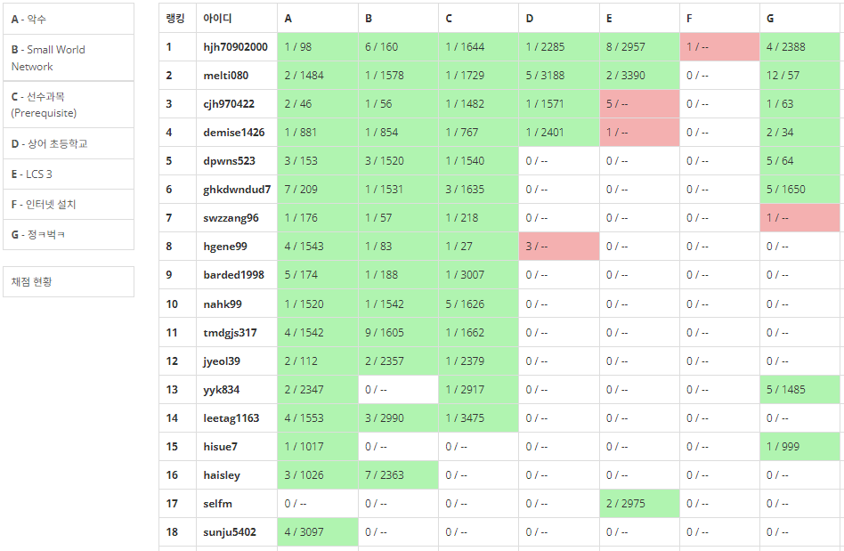

 | 8/28 (월) | 16198 에너지 모으기 1802 종이 접기 17265 나의 인생에는 수학과 함께 14497 주난의 난(難) 2234 성곽 13459 구슬 탈출 | 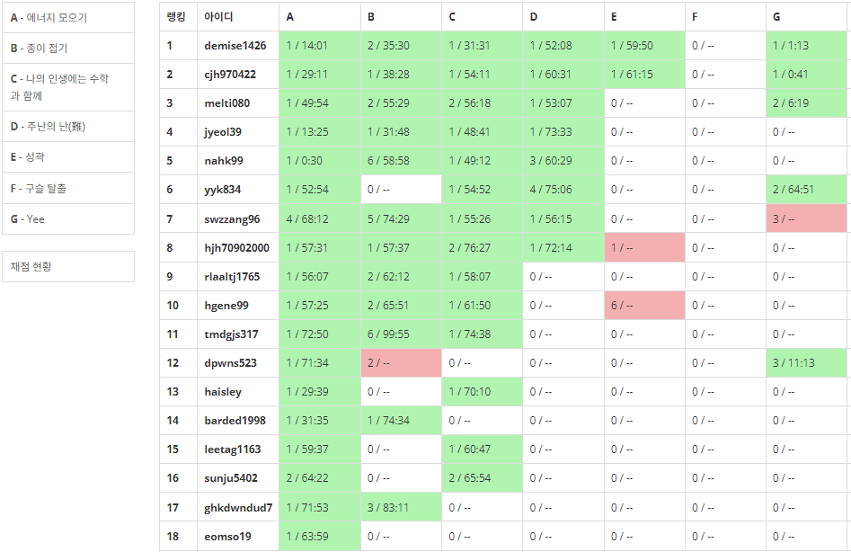

 | 8/31 (목) | 1106 호텔 1584 게임 1477 휴게소 세우기 19236 청소년 상어 16638 괄호 추가하기 2 | - 현재 진행중

활동내용 - 이번 달 스터디 진행 소감 | 김기찬 | 서로의 코드를 리뷰하면서 나의 부족한 부분을 깨닫게 되었습니다. 혼자서는 이렇게까지 열심히 못했을 것 같습니다. 덕분에 실력이 많이 늘었습니다.
 | 김미서 | 아이디어를 공유하고, 다른 사람들의 코드를 보면서 생각의 범위를 확장할 수 있었던 것 같습니다! 다음달도 화이팅~
 | 김승우 | 늘 문제 골라주는 승헌이와 준호에게 무한한 감사,,, 실력 느는데에는 최고인거같아요!! 이번 달도 수고하셨습니다. 다음 달도 파이팅!!!
 | 김준서 | 같이 공부하면서 다양한 문제를 풀고, 이야기를 공유할 수 있어서 뜻깊은 시간이었습니다!
 | 나호균 | 사람들 코드보면서 코딩스킬들을 많이 배우고 직접 사용해보면서 많이 늘었습니다
 | 남희수 | 일주일마다 같은 알고리즘의 다른 유형문제들을 풀면서 알고리즘 공부를 꾸준히 할 수 있었습니다. 또 친구들과 같이 공부하니까 시너지도 나서 좋았습니다!
 | 소재열 | 알고스터디 덕분에 B형을 취득할 수 있었어요.
 | 엄소현 | 스터디 덕분에 백준 랭킹이 많이 올랐습니다. 꾸준히 다양한 문제를 풀어볼 수 있어 좋았습니다.
 | 이선주 | 스터디를 통해 다른 팀원들을의 코드를 보며 다양한 풀이 방법에 대해 배울 수 있었습니다. 꾸준한 문제 풀이를 통해 실력도 향상됨을 느꼈습니다.
 | 이승헌 | 스터디 목적처럼 매 주 변경되는 페어로, 다양한 코드를 보며 많은 것들을 배울 수 있었습니다. 반의 많은 친구들이 적극적으로 참여해줘서 다같이 큰 성장을 할 수 있지 않았나 생각듭니다.
 | 이태호 | 싸피 과정에서 배웠던 부분을 문제를 풀면서 기억에 많이 남아 실전에서도 활용할 수 있을 것 같습니다!!
 | 이하은 | dp 마스터 했어요!
 | 이현진 | 다양한 문제를 꾸준히 연습할 수 있었습니다. 그 결과, 실전에서도 점차 경험한 문제가 서서히 보이기 시작하는 것 같습니다.
 | 임예준 | 알고리즘 스터디를 통해 수업에서 따라가지 못한 부분을 공부할 수 있었습니다
 | 정유경 | 스터디 하면서 꾸준히 백준을 풀 수 있어서 좋았습니다.
 | 차재환 | 혼자 하면 지치기 쉽지만 알고리즘 스터디를 통해 모두가 으쌰으쌰 해서 문제를 풀다보니 지치지 않고 실력 향상을 경험할 수 있었습니다. 스터디 운영하시느라 항상 감사합니다.
 | 최준호 | 부족한 부분을 팀원들과 함께 채울 수 있었고 모두가 함께 열심히 해줘서 이번 달도 잘 끝마칠 수 있었습니다.
 | 허준혁 | 스터디를 통해 몰랐던 풀이 방법이나 최적화 방법 등을 알게 되었습니다.
 | 황주영 | 스터디 덕분에 수업 이외에도 배워가는게 많았습니다.
 | 황진하 | 좋은 문제들을 쉽게 접할수 있어서 좋았습니다. 감사합니다.
활동내용 - 활동 사진 | 소통 - MM 채널 이용 1. 매 주 페어 변경 및 공지 2. Guide 작성 및 공유 3. 알고리즘 지식 공유
 | 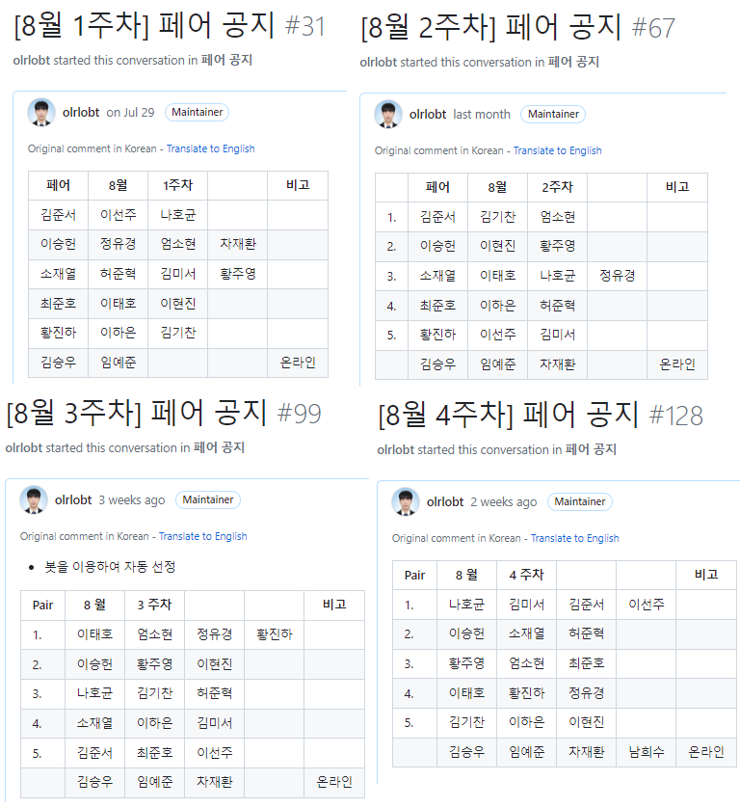 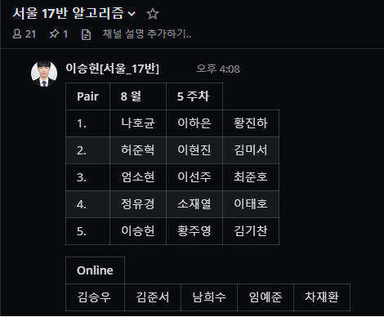 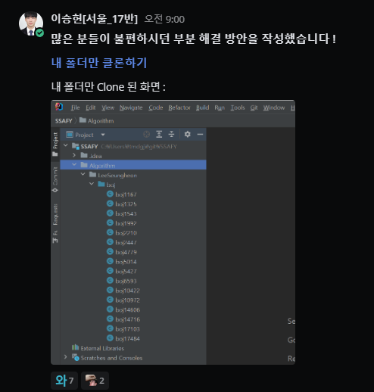

 | 오프라인 모임 - 매 주 월, 목 ( 19: 00 ~ 21 : 00)
 | 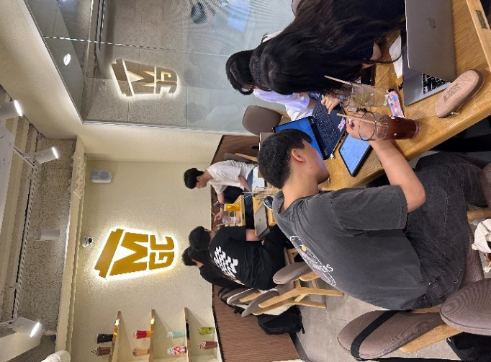 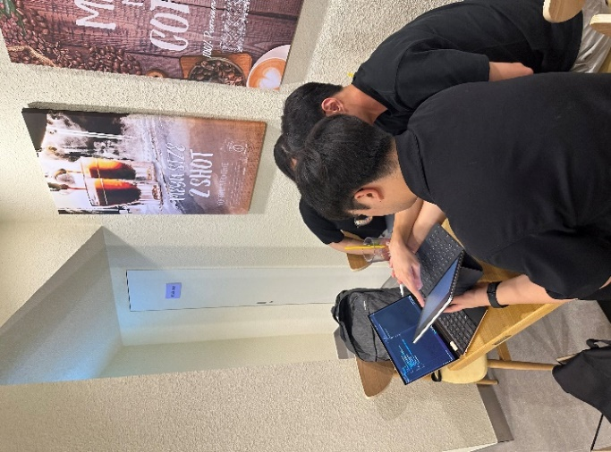 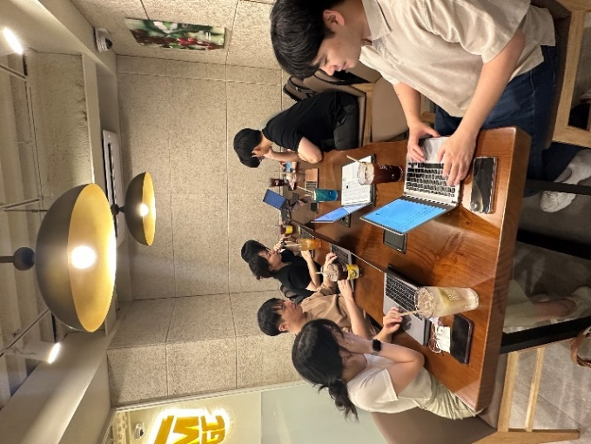 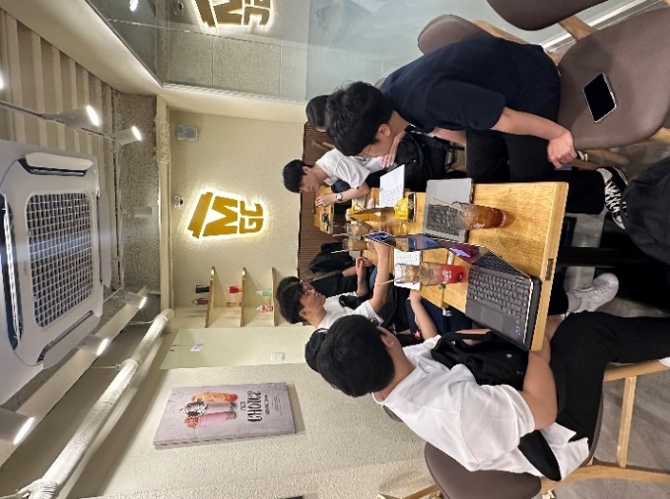
 | 깃허브 - (https://github.com/SSAFY-10th-Seoul17/algorithm_ssafy)
 | 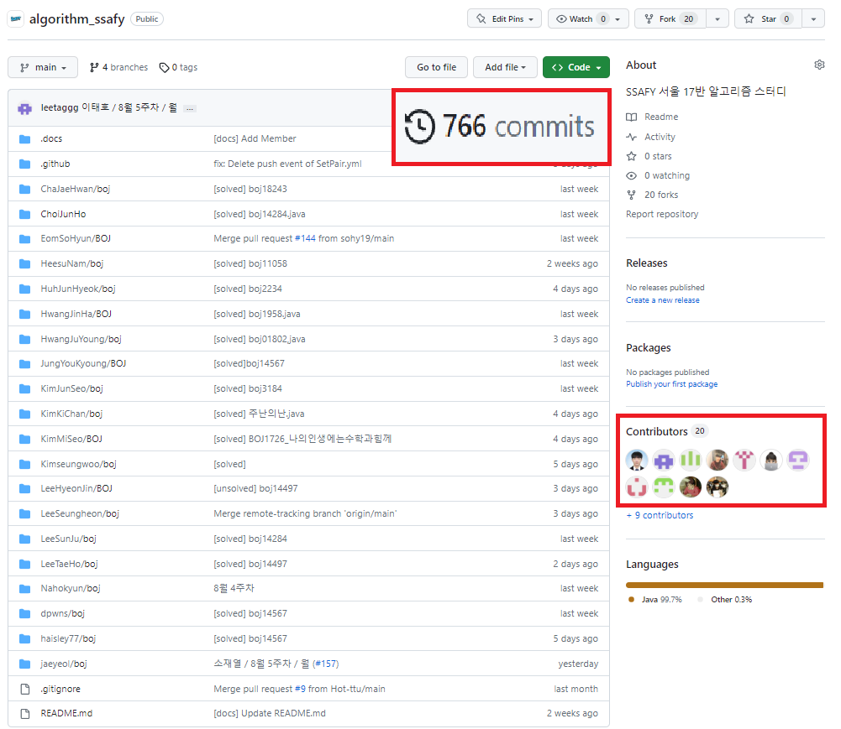

 | 깃허브 규칙
 | 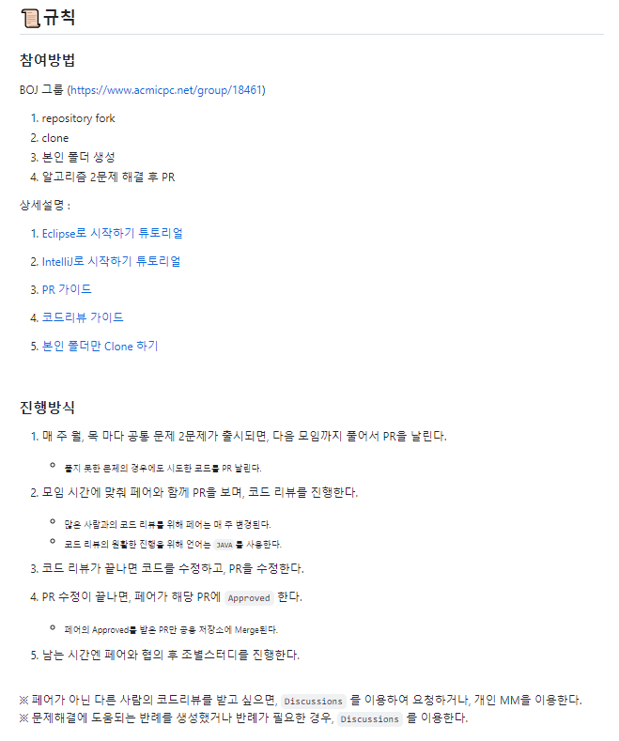 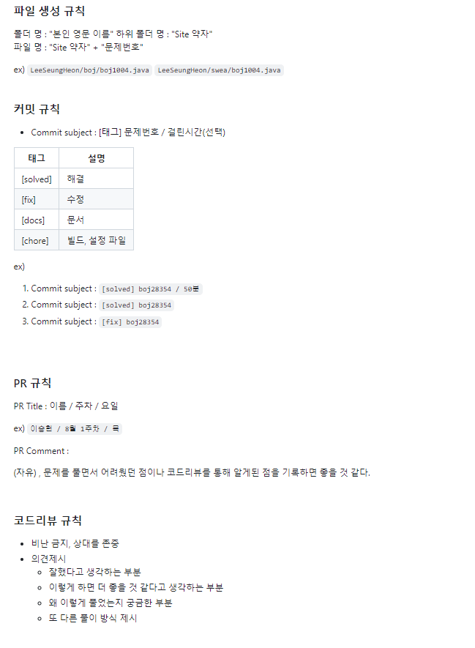

 | 깃허브 PR을 이용하여 코드리뷰 진행
 | 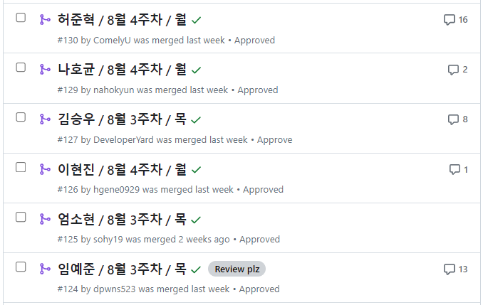
 | 깃허브 PR을 이용하여, 해결 방법과 코드 공유
 | 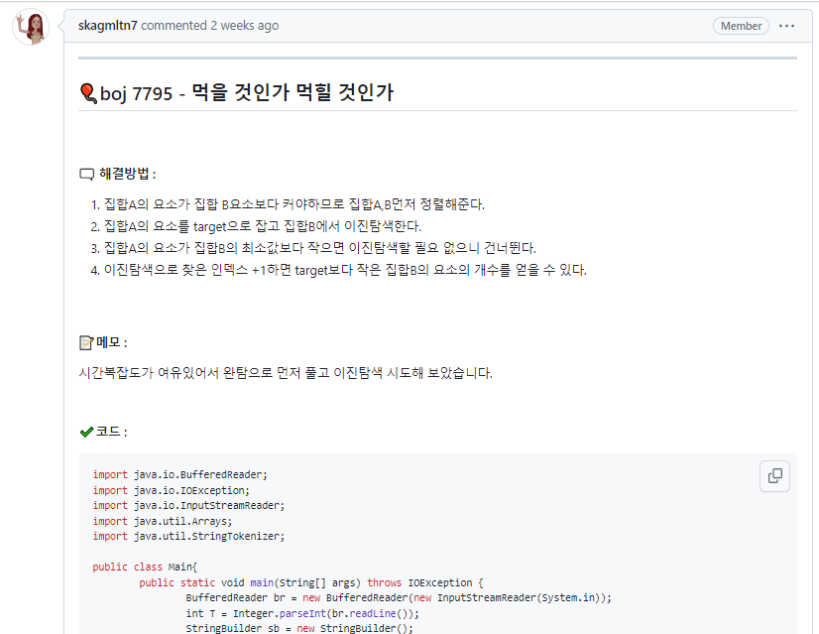 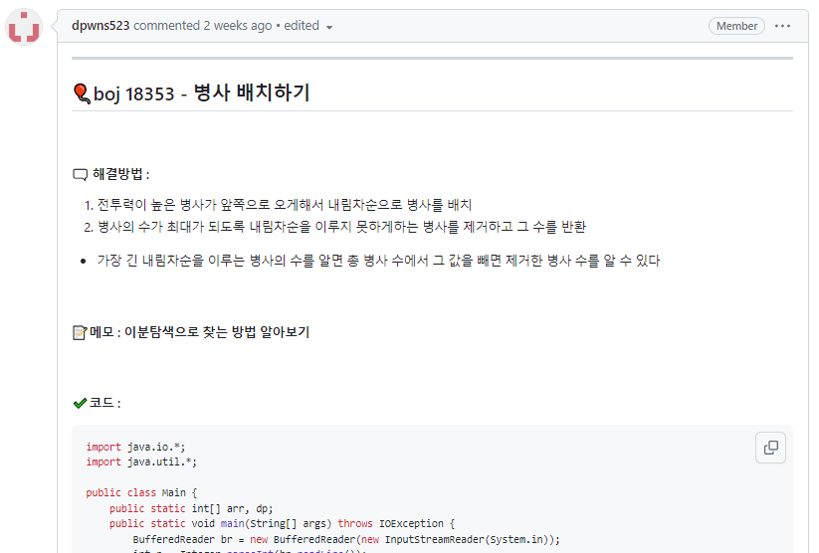
 | PR 내부 - 리뷰 진행, 자유로운 의견 공유
 | 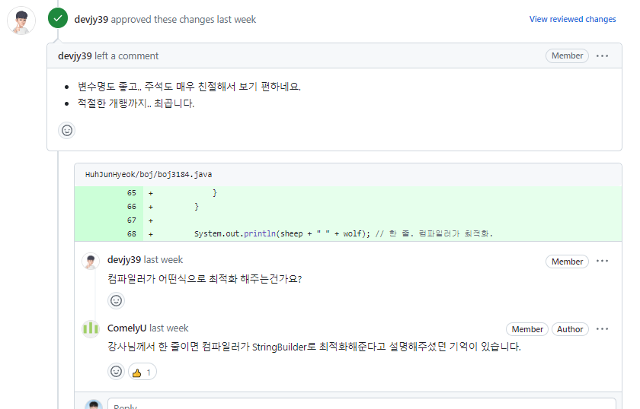
 | 